REGISTRO CETACEOS
Área | Nombre científico | Nombre del examinador | Correo electrónico | Teléfono | Localización | Coordenadas |  | Detalle del sitio (breve descripción del sitio) | Detalle del evento |  |  |  |  |  | Observado |  |  |  | Condiciones de la observación |  |  |  |  |  | Disposición del animal |  |  |  |  |  |  |  | Instalación | Rehabilitación | Fecha de transporte | condición (seleccionar una o más) |  |  |  |  |  |  |  | Datos Morfológicos |  |  |  |  |  |  |  |  |  |  |  |  | Estado de los restos (seleccionar una o más) |  |  |  |  |  |  |  |  | fecha de hallasgo |  |  |  |  | Anexo
 |  |  |  |  |  |  |  |  | Evento en masa |  | Si es positivo, especificar |  | Número de animales | Fecha de evento
 |  |  |  |  |  |  |  |  |  |  |  |  |  |  |  |  |  |  |  |  |  |  |  |  |  |  |  |  |  |  |  |  |  |  |  |  |  |  |  |  |  |  |  | Sexo |  |  |  | Edad |  |  |  |  | restos completos | Restos Parciales | Largo | Peso | Dejado en el sitio | Enterrado | Entregado | Entregado | Hundido | Congelado para examinación posterior | relleno sanitario | desconocido | Remolcado | si | no | Limitada | Completa | Responsable(nombre y fecha
 |  |  |  |  |  | x | y |  | Si | No | madre con cria | varamiento en masa |  |  | playa | flotando | nadando | otros | vivo | muerto fresco | descomposición moderada | descomposición avanzada | momificado/restos | condición desconocida | dejado en el sitio | liberado de inmediato en el sitio | reubicado | desenmallamiento | eutanizado en el sitio | transferido para rehabilitación | muerto durante el transporte | otro |  |  |  | Enfermo | Herido | Fuera del Hábitat | inaccecible | Localización peligrosa para el animal | localización peligrosa para el pública | Desconocida | Otros | Macho | Hembra | Desconocido |  | Adulto | Subadulto | Yearling | Cría | Desconocido
RMGSF ESMERALDAS | Chelonia mydas | Carlos Erazo | carlos.erazo@ambiente.gob.ec |  | Coquito |  |  | Especie encontrada en zona de playa |  | x |  |  | 1 | 2020-08-12 | x |  |  |  |  |  |  | x |  |  | x |  |  |  |  |  |  |  |  |  |  |  |  | x |  |  |  |  |  |  | x |  |  | x |  |  |  |  |  |  | LC: AC: |  |  |  |  |  |  |  |  |  |  |  |  |  |  | Carlos.Erazo 12 agosto2020 | 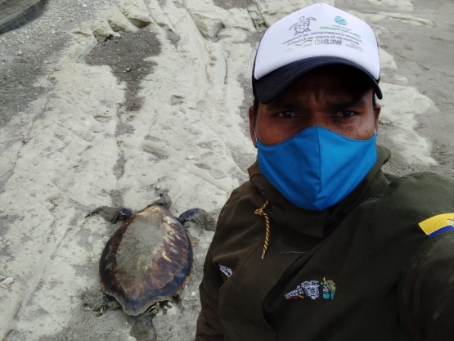
RMGSF ESMERALDAS | Chelonia mydas | Olmer Bass | olmer.bass@ambiente.gob.ec |  | Cabo San Francisco |  |  | Especie encontrada en zona de playa |  |  |  |  | 1 | 2020-08-24 | x |  |  |  |  |  |  | x |  |  |  |  |  |  |  |  |  |  |  |  |  |  |  | x |  |  |  |  |  |  | x |  |  | x |  |  |  |  |  |  | LC: AC: |  |  |  |  |  |  |  |  |  |  |  |  |  |  | Olmer .Bass 24 agosto 2020
RMGSF ESMERALDAS | Megaptera novaeangliae | Olmer Bass | olmer.bass@ambiente.gob.ec |  | Cabo San Francisco |  |  | Especie encontrada en zona intermareal |  |  |  |  | 1 | 2020-08-31 | x |  |  |  | x |  |  |  |  |  |  |  |  |  |  |  |  | empujado al mar |  |  |  |  |  |  |  | x | x |  |  |  |  |  | x |  |  |  | x |  |  |  |  |  |  |  |  |  |  |  |  |  | x |  |  |  |  | Olmer .Bass 31 agosto 2020
RMGSF ESMERALDAS | Lepidochelys olivacea | Andrea Sosa | andrea.sosa@ambiente.gob.ec | 997477498 | Playa Galerita | 603433 | 88573 | Especie encontrada en zona de playa |  | x |  |  | 1 | 2020-08-13 | x |  |  |  |  |  |  | x |  |  | x |  |  |  |  |  |  |  |  |  |  |  |  | x |  |  |  |  |  |  | x |  |  | x |  |  |  |  |  |  | LC: 71 AC:73 |  |  |  |  |  |  |  |  |  |  |  |  |  |  | Andrea.Sosa 13 agosto 2020 | 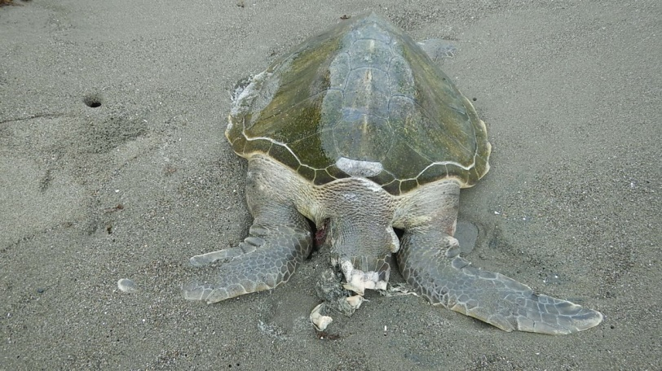

REGISTRO DE VIDA SILVESTRE
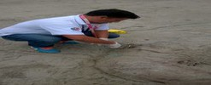
RESCATE DE VIDA SILVESTRE - TERRESTRE Y MARINA-
FECHA DEL RESCATE | NOMBRE DE LA PERSONA QUE REPORTO | NOMBRE COMUN | NOMBRE CIENTIFICO | CONDICIONES DEL ANIMAL | CANTON | SITIO/RECINTO | PLAYA / Sector | PARROQUIA | COORDENADAS | DIRECCION | TECNICO MAE | No. MEMO | FUERZA PUBLICA | Centro de Rescate | CENTR DE REHABILITACIÓN | ANEXOS FOTOGRAFICOS

